信用交易
融资融券市场交易数据统计(2023-04-12)

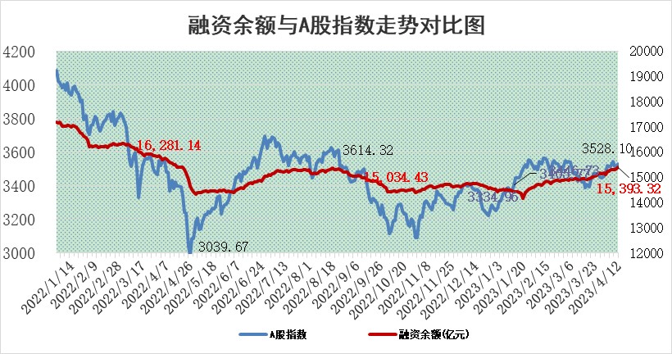
标的证券 | 融资融券余额（亿元） | 融资余额（亿元） | 融券余额（亿元） | 融资买入额（亿元） | 融资融券规模变化（亿元） | 融资余额增幅(‰) | 融券余额增幅(%)
统计数据 | 16,361.68 | 15,393.32 | 967.14 | 982.21 | 76.33 | 3.97 | 1.62

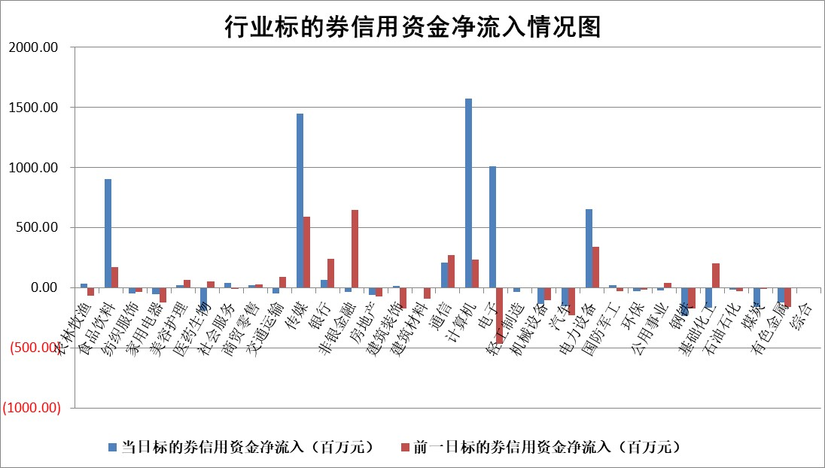

标的基金代码 | 标的基金简称 | 融资余额/市值(%) | 融资余额增幅(%) | 融资买入额/成交金额(%) | （融资余额净增额-融券余额净增额）/市值(‱) | 融券余额降幅(%) | ABS[（融资余额净增额-融券余额净增额）/市值净增额-1](%)
159902 | 华夏中小板ETF | 0.00 | 0.00 | 0.00 | 0.00 | 0.00 | 100.00
159915 | 易方达创业板ETF | 1.43 | -20.93 | 135.80 | -36.07 | 16.92 | 5.69
159919 | 嘉实沪深300ETF | 4.55 | 0.36 | 1.23 | 1.64 | -0.06 | 117.04
159920 | 华夏恒生ETF | 70.45 | -0.24 | 1.18 | -17.02 | 0.44 | 61.41
159922 | 嘉实中证500ETF | 0.86 | 7.21 | 318.74 | 0.86 | -0.57 | 97.91
159925 | 南方沪深300ETF | 0.02 | -9.34 | 0.01 | -0.23 | 0.00 | 100.00
159928 | 消费ETF | 0.91 | 9.33 | 4.80 | 7.53 | -2.32 | 104.00
159934 | 易方达黄金ETF | 382.82 | -0.27 | 25.90 | -104.69 | 0.00 | 249.88
159939 | 全指信息技术ETF | 0.41 | 0.90 | 57.49 | -2.06 | -10.60 | 100.77
159940 | 全指金融地产ETF | 0.16 | -5.61 | 0.01 | -0.92 | 0.00 | 101.72
159995 | 半导体芯片ETF | 1.57 | -3.38 | 108.40 | -9.53 | -13.79 | 106.02
159997 | 天弘中证电子ETF | 1.42 | 1.32 | 4.47 | 1.40 | -2.22 | 99.36
159998 | 天弘中证计算机主题ETF | 0.59 | 3.90 | 0.50 | 1.19 | -3.02 | 99.59
510050 | 华夏上证50ETF | 9.73 | 0.14 | 88.39 | 4.94 | 23.55 | 106.78
510180 | 华安上证180ETF | 0.45 | -0.19 | 1.72 | -0.13 | -2.52 | 101.53
510880 | 华泰柏瑞红利ETF | 0.19 | -15.27 | 1.17 | -4.90 | -144.52 | 88.83
510900 | 易方达恒生H股ETF | 98.65 | -0.11 | 7.09 | -11.28 | 0.00 | 86.99
511010 | 5年期国债ETF | 0.00 | 0.00 | 0.00 | 0.00 | 0.00 | 100.00
511380 | 可转债及可交换债券ETF | 9.26 | 1.32 | 4.77 | 12.10 | 0.00 | 133.50
512000 | 全指证券ETF | 5.95 | -1.41 | 17.88 | -8.51 | 0.02 | 132.85
512010 | 沪深300医药卫生ETF | 4.04 | 2.65 | 119.43 | 9.50 | -6.84 | 89.84
512070 | 沪深300非银ETF | 1.60 | 0.60 | 30.87 | 1.01 | 2.46 | 98.16
512400 | 南方中证申万有色金属ETF | 1.16 | 1.36 | 0.57 | -1.74 | -8.71 | 102.36
512580 | 广发中证环保产业ETF | 0.89 | 6.12 | 0.61 | 5.76 | 1.28 | 105.28
512660 | 国泰中证军工ETF | 2.75 | -1.91 | 9.49 | -5.86 | -1.33 | 87.77
512800 | 华宝中证银行ETF | 16.87 | -0.68 | 2.53 | -13.43 | -9.25 | 13.54
512980 | 广发中证传媒ETF | 1.04 | 41.58 | 657.41 | 24.92 | -69.25 | 90.27
515030 | 华夏中证新能源汽车ETF | 2.09 | 1.30 | 19.91 | 3.14 | 1.16 | 103.06
515050 | 华夏中证5G通信主题ETF | 0.98 | 3.49 | 7.47 | 2.66 | -4.22 | 98.91
515070 | 华夏中证人工智能ETF | 1.66 | -20.44 | 5.68 | -42.98 | -2.03 | 108.42
标的股票比较指标 |  | 融资余额/流通A股市值(%) | 融资余额增幅(%) | 融资买入额/成交金额(%) | （融资余额净增额-融券余额净增额）/流通A股市值(‱) | 融券余额降幅(%) | ABS[（融资余额净增额-融券余额净增额）/流通A股市值净增额-1](%)
前十名标的个股 |  | 仁东控股 | 荣信文化 | 兴化股份 | 荣信文化 | 天玑科技 | 百克生物
 |  | 全柴动力 | 诺思格 | 辽港股份 | 联特科技 | 科捷智能 | 兰剑智能
 |  | 莱茵生物 | 奥飞娱乐 | 恒通股份 | 奥飞娱乐 | 金道科技 | 澳华内镜
 |  | 海兰信 | 海创药业 | 奥康国际 | 恒烁股份 | 中洲控股 | 创世纪
 |  | 汉仪股份 | 欧陆通 | 海德股份 | 凡拓数创 | 商络电子 | 科士达
 |  | 司尔特 | 和达科技 | 华盛锂电 | 欧陆通 | 东方创业 | 尖峰集团
 |  | 亚通股份 | 恒烁股份 | 鲁信创投 | 华策影视 | 宝莫股份 | 昌红科技
 |  | 晨鸣纸业 | 苏大维格 | 力合科创 | 依米康 | 珠江股份 | 拓维信息
 |  | 景兴纸业 | 凡拓数创 | 紫金银行 | 哈铁科技 | 精锻科技 | 首药控股
 |  | 先惠技术 | 新产业 | 农业银行 | 润欣科技 | 卓越新能 | 安路科技
后十名标的个股 |  | 泽达易盛 | 奥比中光 | 节能铁汉 | 奥比中光 | 中光学 | 帕瓦股份
 |  | 中航机电 | 朗姿股份 | 皖通高速 | 富春股份 | 招标股份 | 宇环数控
 |  | 欧派家居 | 莱特光电 | 泽达易盛 | 浩瀚深度 | 亚辉龙 | 多瑞医药
 |  | 飞科电器 | 欧派家居 | 中航机电 | 兰卫医学 | 百洋医药 | 贵航股份
 |  | 岱美股份 | 国力股份 | 仁东控股 | 中控技术 | 新华传媒 | 中微公司
 |  | 中国人寿 | 吉比特 | 搜于特 | 挖金客 | 小商品城 | 铭普光磁
 |  | 三棵树 | 圣诺生物 | 玉马遮阳 | 圣诺生物 | 扬杰科技 | 卫士通 | ;
 |  | 盐津铺子 | 富春股份 | 苏泊尔 | 数码视讯 | 沪农商行 | 建科股份
 |  | 古井贡酒 | 兰卫医学 | 益丰药房 | 晶雪节能 | 凯撒文化 | 哈工智能
 |  | 苏泊尔 | 天禄科技 | 蓝光发展 | 中新赛克 | 秦川机床 | 中科创达
说明：1.以上普通交易数据和信用交易数据皆以交易日收盘后数据为基准；2.上述标的证券总数据只计算标的证券市场总数据，不包括从标的证券中调出去标的证券数据，所以与交易所公布的总值略有不同； 3.上述行业采用申万一级行业分类；4.以上标的基金和标的个股中比较的6个指标值中：前5个（从左至右）为正向指标，值越大排名越靠前；第6个为逆向指标，值越小，排名越靠前；5.第6个指标中ABS[]表示求绝对值，其主要用于考量信用资金相对净流入对股价相对净变化的贡献程度；6.数据来源：wind，交易所。

 | 证券代码 | 新增融资余额 | 融资买入额 | 融资买入增幅前10
远大智能 | 002689 | 28175353 | 42268582 | 199%
亚太股份 | 002284 | 21555247 | 34242865 | 82%
赛诺医疗 | 688108 | 72122899 | 101076547 | 78%
湖南发展 | 000722 | 66023557 | 137112987 | 75%
柘中股份 | 002346 | 14584119 | 36845980 | 58%
国城矿业 | 000688 | 24683149 | 48240585 | 54%
兆新股份 | 002256 | 1985058 | 4066269 | 52%
凯美特气 | 002549 | 33806472 | 61340055 | 52%
华昌达 | 300278 | 13474542 | 19303225 | 48%
新华联 | 000620 | 27311937 | 39201759 | 43%

 | 证券代码 | 新增融资余额 | 融资买入额 | 融资买入增幅前10
兔宝宝 | 002043 | 73310337 | 89923983 | 334%
捷昌驱动 | 603583 | 26026415 | 31686727 | 262%
湘财股份 | 600095 | 94196837 | 132280449 | 252%
中谷物流 | 603565 | 49103883 | 60098371 | 234%
中青宝 | 300052 | 24215352 | 31377809 | 98%
顾家家居 | 603816 | 138518545 | 188424210 | 78%
喜临门 | 603008 | 31503289 | 48351944 | 77%
财信发展 | 000838 | 10831830 | 17666790 | 74%
苏州银行 | 002966 | 10578096 | 19143736 | 72%
金诚信 | 603979 | 23858538 | 36098133 | 60%

